UM_01_01
센서 부착안내 UI 절차

1
2
3
순서 | 1 | 2 | 3 | 4
화면 |  | 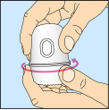 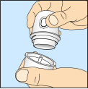 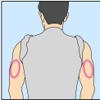 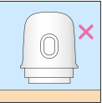 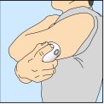 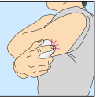 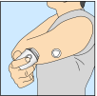 | 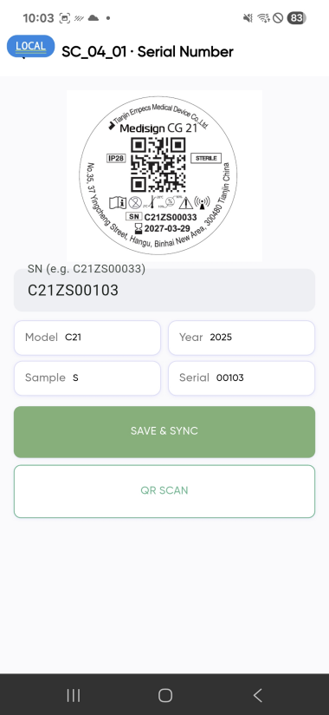 | 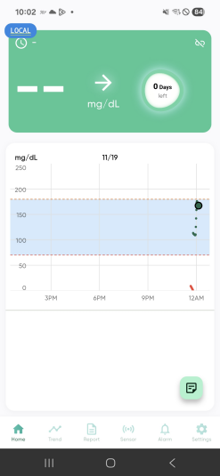 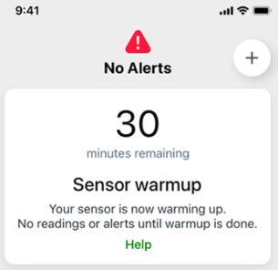

Sensor Connect

수동 입력

설명 | • Scan & connect의 화면에서QR&Connect 의 버튼을 터치 | • 터치 후 부착 방법에 대한 설명이 나온 이미지 출력, 해당 이미지는 휴대폰 화면의 사이즈에 맞게 조절되며 아래로 스크롤하며 밑으로 내려가는 구조. • 설명을 다 읽은 후에는 Sensor Connect의 버튼을 눌러 다음 단계 진입. | • 위 화면과 같은 센서 스캔 화면이 출력되며, 제품의 QR을 스캔을 하고 스캔을 하게 되면, 해당 제품의 패키지에 표시된 Model, Manutactured, Sample Flag, Serial의 정보 표시 • 사용자는 어플에 표시된 정보가 센서 패키지에 표시된 정보가 올바르게 표시되었는지 확인 | • 센서가 스캔된 후 30분 Warn-Up의 화면이 출력되고 30분이 지날 시 첫 측정값 표시
 |  | 타사 예시
 |  | 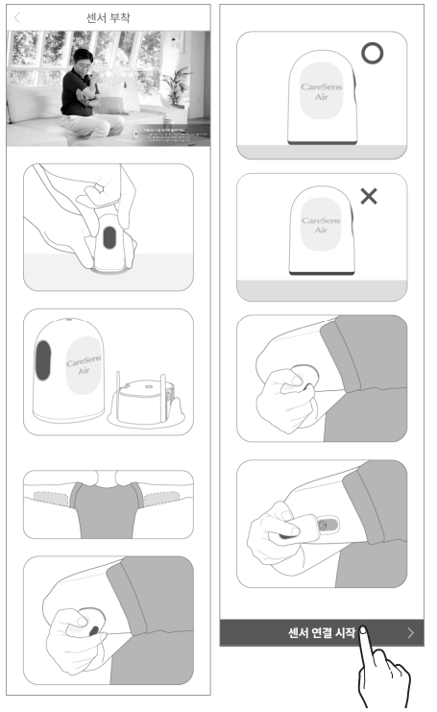

SC_01_04
QR 센서 스캔

순서 | 2 | 4
화면
수동 입력

수동 입력

설명 | • QR스캔 실패 시 • 상단의 그림의 표시 부분 같이 [SN]의 부분을 터치 | • 해당 정보를 기반으로 인증을 완료한 후 센서가 정상적으로 연결이 된 후 Warm-Up화면으로 이동 • 카운트 다운이 완료된 후에는 첫번째 측정 값 표시

SC_06_02
QR 센서 재연결

순서 | 1 | 1 | 2 | 3 | 4
화면 | 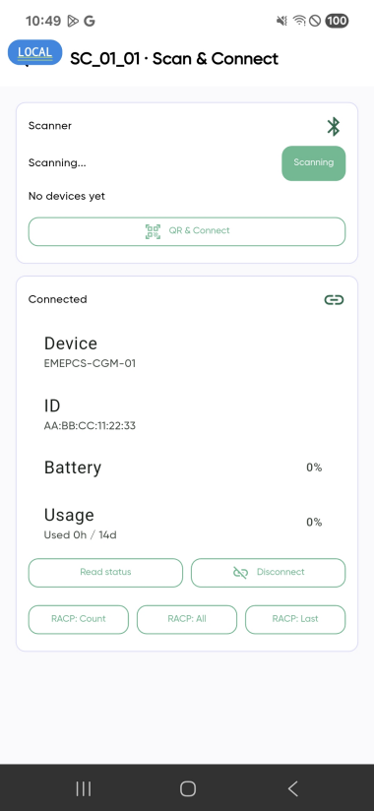

Sensor Connect

수동 입력

설명 | • 센서기간만료, 센서에 문제가 생겼을 시 • Disconnect를 눌러 센서 연결해제 | • QR & Connect 클릭하여 센서 재연결 시도 | • 새 센서로 교체 후 이전의 순서와 동일하게 QR스캔하여 센서 연결 | • 센서 부착가이드 표시 | • Warm-up 화면 표시 후 카운트 다운 • 카운트 다운 완료 후 첫 측정값 표시

 |  |  | 3-1 | 3-2

수동 입력
수동 입력

 |  |  | • QR스캔 이후 센서 정보가 올바르게 입력되지 않거나 입력이 되지 않을 시 수동 입력의 부분 터치 | • 센서 패키지에 표시된 일련번호와 QR코드와 알맞은 SN을 입력하여 수동으로 정보를 입력

SC_07_01
QR 센서 스캔

순서 | 1 | 2
화면 | 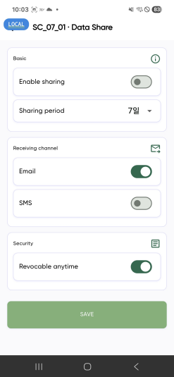 | 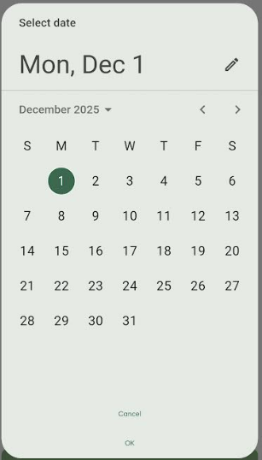

변경
터치 시
변경

Glucose data
Sharing settings
Sharing settings
User Profile
Glucose data
User Profile

설명 | • 데이터 공유 시 공유할 기간, 내용, 방법을 선택하는 화면 구현 • Sharing period: 현재 1,7,30일과 같이 설정할 수 있는 일자를 사용자가 유동적으로 기간을 선택 할 수 있도록 변경 • Sharing Settings: 사용자가 선택한 부분만 공유하도록 설정 예) Glucose Data 만 선택 시 혈당 값만 공유, 둘다 선택 시 둘다 공유 | • 사용자가 공유할 기간을 선택할 수 있도록 시작일자와 종료일자를 설정하는 팝업이 표시되며, 일자를 선택하여 변경할 수 있다. 예), 3~9일까지의 Data를 공유하고자 할 때에 3일터치(시작일), 9일(종료일) 터치의 순서로 선택

ST_03_01, ST_04_01
App상 구현되었지만 내용설명의 필요

순서 | 1
화면 | 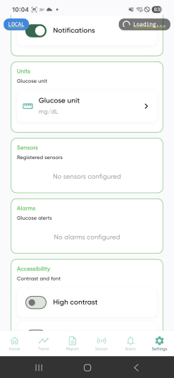

설명 | • 해당 부분은 엠펙스에서 구현을 요청하지 않은 부분 • 2가지 부분이 어떤 내용을 표한하기 위해서 표시 되었는지 App 제작사 측에서 설명이 필요

★QR스캔 전체 순서
순서 | 1 | 2 | 3 | 4
화면

Sensor Connect

수동 입력

설명 | • Scan & connect의 화면에서QR&Connect 의 버튼을 터치 | • 터치 후 부착 방법에 대한 설명이 나온 이미지 출력, 해당 이미지는 휴대폰 화면의 사이즈에 맞게 조절되며 아래로 스크롤하며 밑으로 내려가는 구조. • 설명을 다 읽은 후에는 Sensor Connect의 버튼을 눌러 다음 단계 진입. | • 위 화면과 같은 카메라 화면이 출력되며, 제품의 QR을 스캔을 하고 스캔을 하게 되면, 해당 제품의 패키지에 표시된 Model, Manutactured, Sample Flag, Serial의 정보 표시 • 사용자는 어플에 표시된 정보가 센서 패키지에 표시된 정보가 올바르게 표시되었는지 확인 | • 센서가 스캔된 후 30분 Warn-Up의 화면이 출력되고 30분이 지날 시 첫 측정값 표시

 |  |  | 3-1 | 3-2

수동 입력
수동 입력

 |  |  | • 상단의 그림의 예시와 같이 [수동 입력]의 부분을 터치 | • 센서 패키지에 표시된 일련번호와 QR코드와 알맞은 핀코드를 입력하여 수동으로 정보를 입력

